CUBAGEM RODO
 |  |  |  |  |  |  |  | HABILITAR MACRO

ISOPORES DO PERECIVEL
ISOPORES DO PERECIVEL
 |  |  |  |  |  | NÃO ALTERAR
 | VOL | A(cm) | L(cm) | C(cm) | PESO TOTAL | m³ | CUBAGEM
 | 0 | 83 | 57 | 50 | 0.00 | 0.00 | 0 |  |  | paletes |  | alongado
 | 0 | 40 | 32 | 39 | 0.00 | 0.00 | 0 |  | truck | 18 |  | JJK7034 | TRUCK CARGA SECA VOLVO BAU CARBUS
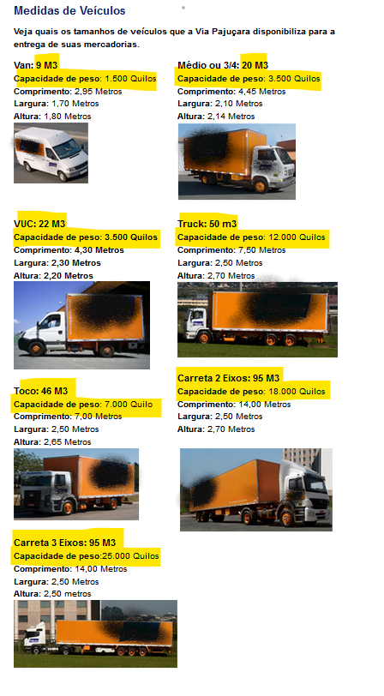
 | 2006 | 50 | 26 | 16 | 0.00 | 41.72 | 12517.44 |  | carreta | 28 |  | JJI4770 | TRUCK CARGA SECA VOLVO BAU CARBUS
 | 4 | 63 | 34 | 19 | 0.00 | 0.16 | 48.8376 |  |  |  |  | JJK7554 | TRUCK CARGA SECA VOLVO BAU CARBUS
 | 238 | 37 | 19 | 24 | 0.00 | 4.02 | 1204.6608 |  |  |  |  | JJK7024 | TRUCK CARGA SECA VOLVO BAU CARBUS
 | 1 | 21 | 20 | 33 | 0.00 | 0.01 | 4.158
 | 1 | 24 | 17 | 23 | 0.00 | 0.01 | 2.8152 |  |  | FIORINO | 3M | 600KG
 | 168 | 52 | 47 | 23 | 0.00 | 9.44 | 2833.0848
 | 3 | 45 | 32 | 36 | 0.00 | 0.16 | 46.656 |  |  |  | CARRETA VTC |  | 116 m3
 | 55 | 35 | 39 | 26 | 0.00 | 1.95 | 585.585
 | 1 | 52 | 33 | 31 | 0.00 | 0.05 | 15.9588
 | 0 | 0 | 0 | 0 | 0.00 | 0.00 | 0
 | 0 | 0 | 0 | 0 | 0.00 | 0.00 | 0
 | 0 | 0 | 0 | 0 | 0.00 | 0.00 | 0
 | 0 | 0 | 0 | 0 | 0.00 | 0.00 | 0
 | 0 | 0 | 0 | 0 | 0.00 | 0.00 | 0
 | 0 | 0 | 0 | 0 | 0.00 | 0.00 | 0
 | 0 | 0 | 0 | 0 | 0.00 | 0.00 | 0
 | 0 | 0 | 0 | 0 | 0.00 | 0.00 | 0
 | 0 | 0 | 0 | 0 | 0.00 | 0.00 | 0
 | 0 | 0 | 0 | 0 | 0.00 | 0.00 | 0
 | 0 | 0 | 0 | 0 | 0.00 | 0.00 | 0
 | 0 | 0 | 0 | 0 | 0.00 | 0.00 | 0
 | 0 | 0 | 0 | 0 | 0.00 | 0.00 | 0
 | 0 | 0 | 0 | 0 | 0.00 | 0.00 | 0
 | 0 | 0 | 0 | 0 | 0.00 | 0.00 | 0
 | 0 | 0 | 0 | 0 | 0.00 | 0.00 | 0
 | 0 | 0 | 0 | 0 | 0.00 | 0.00 | 0
 | 0 | 0 | 0 | 0 | 0.00 | 0.00 | 0
 |  |  |  |  |  | 57.53 | M³
VOLUMES | 2477 |  |  | CUBAGEM |  |  | 17259 | Kg
 |  |  |  | peso real (balança) |  |  | 0.00 | Kg

ZMRC - RODIZIO_SP
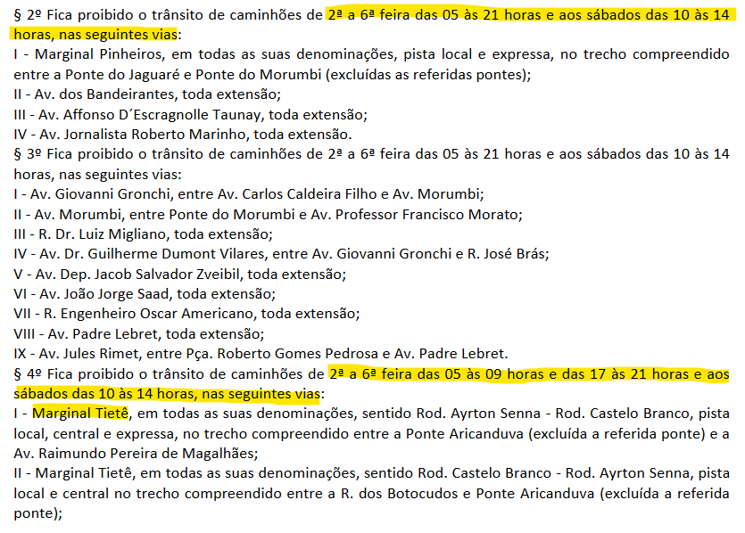
RODIZIO
Dia | segunda | terça | quarta | quinta | sexta
Final da placa | 1 e 2 | 3 e 4 | 5 e 6 | 7 e 8 | 9 e 0
ZMRC

das 7 às 10 horas e das 17 às 20 horas |  |  |  | RESTRIÇÃO

MAPA CTE

MARGINAL TIETE

